关系图
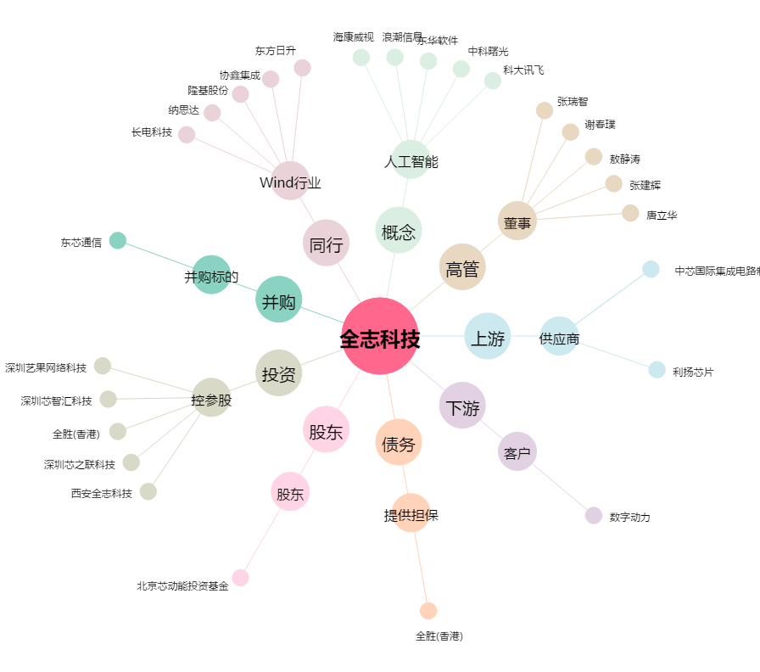
全志科技[300458.SZ] - 关系概览图

